Sheet1
目录操作(QDir类)-展示系统文件实战

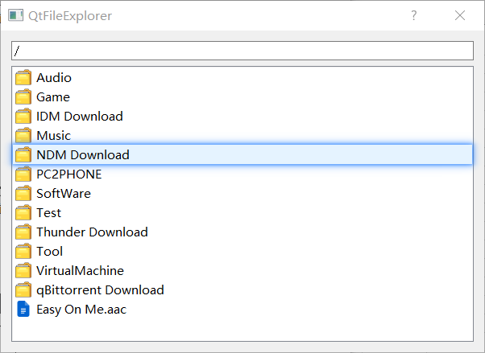
 | 展示系统文件实战

